Intro
REMARQUE : veuillez vous abstenir d'inclure des détails personnels ou d'identification, tels que les noms, numéros de téléphone, adresses, etc., liés aux personnes dans ces documents.

 | Le plan d'engagement

 | Introduction | Contexte pour un engagement équitable
 | Le plan d'engagement est un outil pour concevoir une sensibilisation et un engagement communautaires plus inclusifs et équitables. Dans le processus MVP 2.0, vous vous engagerez avec les membres de la communauté pour : | Les impacts du changement climatique n'affectent pas toutes les personnes et les communautés de la même manière. Des logements sûrs et sécurisés, des opportunités d'emploi, des liens sociaux, l'accès à un Internet fiable, des aliments abordables et des options de transport contribuent tous à amortir les impacts du changement climatique et à faciliter la gestion ou l'adaptation. Les personnes qui ont ou n'ont pas accès à ces ressources, ainsi que celles qui sont plus exposées aux risques climatiques, sont façonnées par les inégalités existantes, notamment le racisme systémique, les obstacles à l'accessibilité, la marginalisation politique et le désinvestissement. À moins que les solutions climatiques ne s'attaquent directement à ces causes profondes de vulnérabilité, les risques climatiques continueront de renforcer les inégalités existantes et de causer des charges disproportionnées. Pour combler ces lacunes en matière d'équité, il est essentiel de veiller à ce que les personnes et les communautés les plus exposées aux risques climatiques informent, guident et définissent des solutions de résilience climatique qui répondent aux besoins spécifiques de leurs communautés. Cela nécessite d'établir et de maintenir de solides partenariats et relations communautaires avec les membres de la communauté et d'allouer explicitement des ressources à des processus inclusifs, culturellement appropriés et adaptés aux besoins spécifiques des différents groupes communautaires. Un engagement centré sur l'équité favorise les changements dans la gouvernance et permet aux membres de la communauté d'utiliser les connaissances locales, leur expertise et leurs expériences vécues pour codiriger la planification de la résilience axée sur la communauté avec les municipalités. Consultez les Fondements et principes de l'engagement inclusif (lien ci-dessous) pour obtenir des conseils sur la planification et la mise en œuvre de processus et d'un engagement centrés sur l'équité.
 | 1. Découvrez ce qui contribue à la vulnérabilité et à la résilience sociales (étape 5) ; 2. Obtenez des commentaires sur les priorités mises à jour de votre communauté en matière de résilience (étape 6) ; 3. Obtenir des commentaires sur les idées potentielles du projet Seed (étape 7) ; et 4. Dans la mise en œuvre de votre projet Seed (étape 9).
 | Bien qu'il ne vous soit demandé de soumettre votre plan d'engagement qu'à l'étape 5, cet outil peut vous aider à planifier votre sensibilisation et votre engagement pour toutes ces étapes.
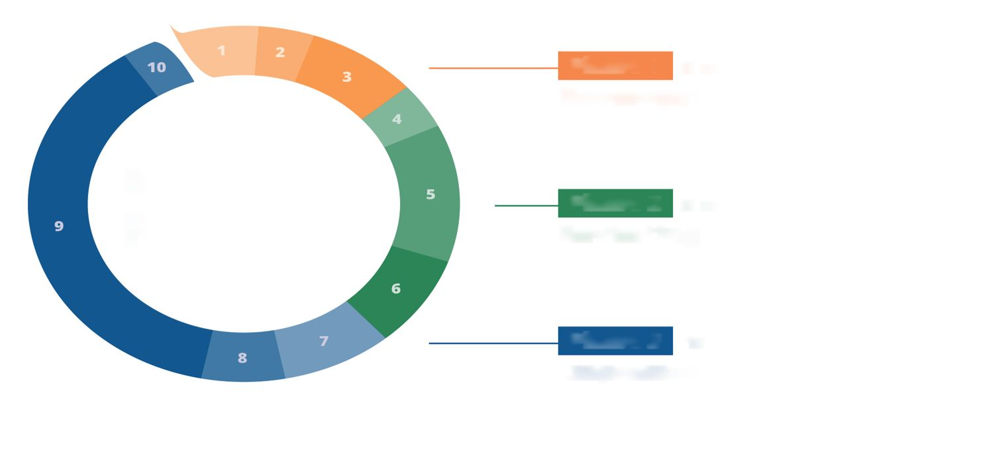
The
MVP 2.0 PROCESS
Phase 1
(5 months)
Developing a Core Team
(1) Starting to Build Your Team
(2) Identifying Lived Expertise
(3) Recruiting the Rest of Your Team
Phase 2
(5 months)
Revisiting Resilience Priorities
(4) Kicking off Collaboration
(5) Uncovering Social Resilience
(6) Revisiting Community Resilience Priorities
Phase 3
(13 months)
Implementing a Seed Project
(7) Selecting a Seed Project
(8) Developing an Implementation Plan
(9) Implementing a Seed Project
(10) Reflecting, Adjusting, and Next Steps

 |  | Fondements et principes d'un engagement inclusif

 | Vous constaterez peut-être également qu'il est utile d'utiliser cet outil pour d'autres initiatives dans votre communauté en dehors du champ d'application du MVP 2.0, par exemple pour de futures demandes de subvention d'action MVP ou d'autres opportunités de financement.

1. Goals
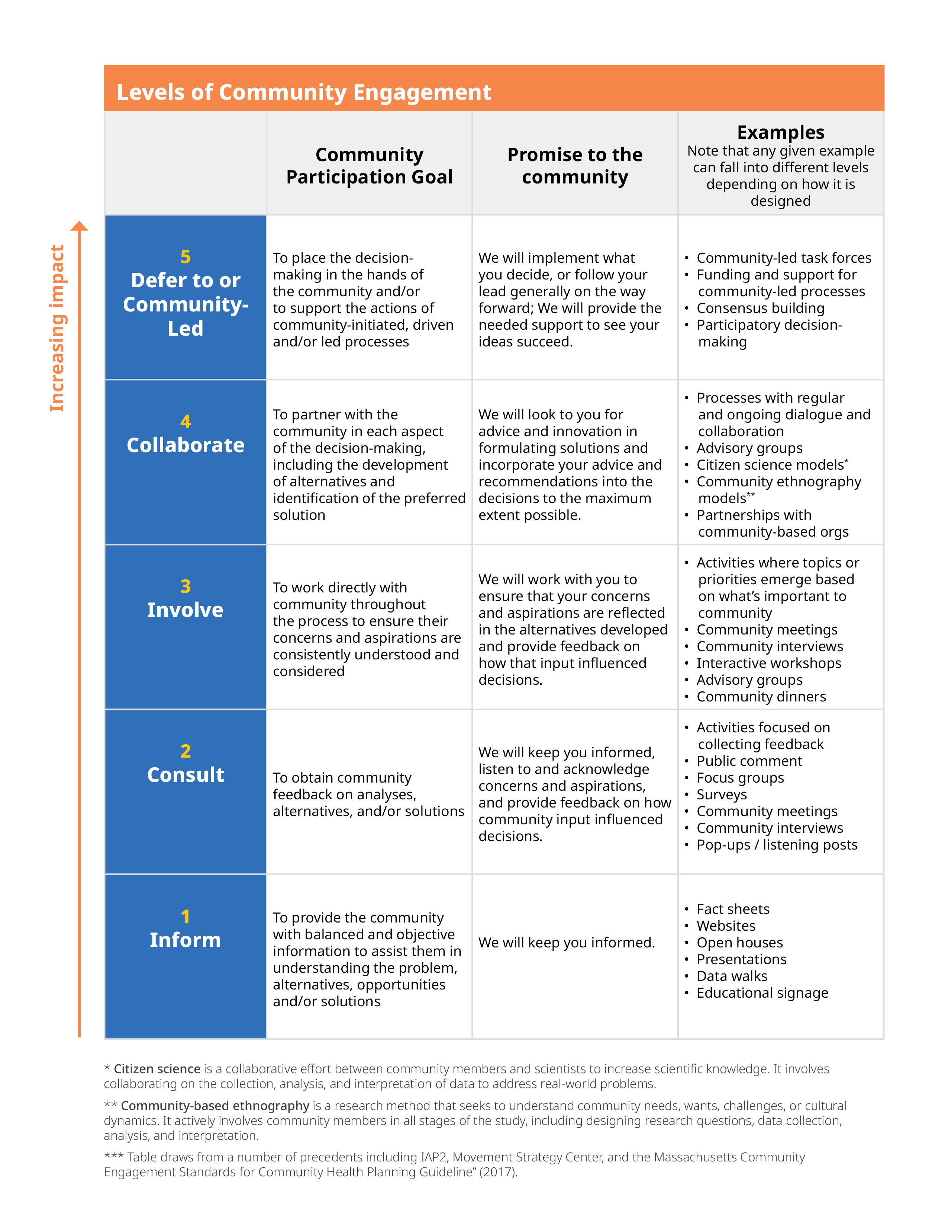
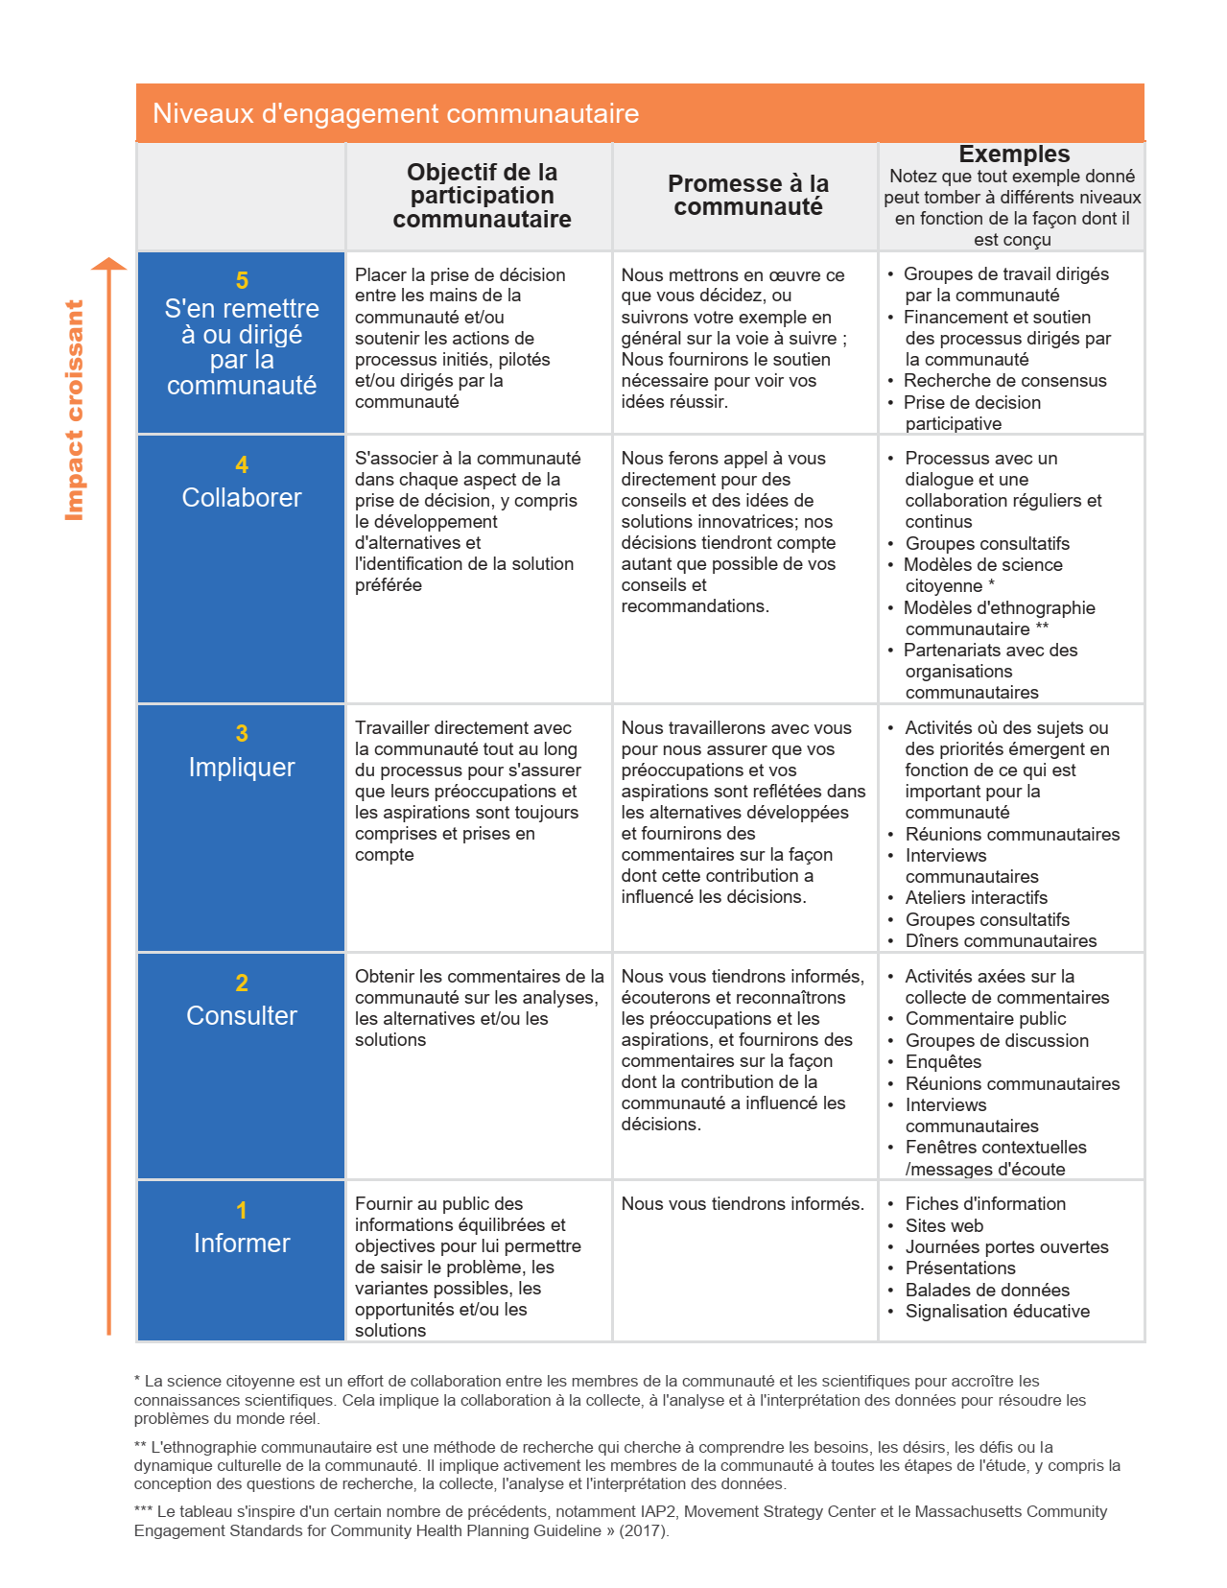
REMARQUE : veuillez vous abstenir d'inclure des détails personnels ou d'identification, tels que les noms, numéros de téléphone, adresses, etc., liés aux personnes dans ces documents.
 | ÉTAPE 1. Objectifs

 | 1A Quels sont vos objectifs en termes d'engament ou de collaboration avec les membres de la communauté à ce stade ? Considérez ces questions :
 | • Qu'espérez-vous apprendre ? • Quelles informations espérez-vous partager ? • Quelles relations espérez-vous développer ou renforcer grâce à ce processus ? • Quels pourraient être les objectifs des membres de la communauté pour participer à ce processus ? (Y a-t-il un moyen de demander cela dans le cadre de votre sensibilisation ?)

 | 1B Comment l'engagement ou la collaboration avec les membres de la communauté à ce stade façonnera-t-il le processus ou les décisions du projet à l'avenir ?

 | 1C Considérez le tableau Niveaux d'engagement de la communauté à droite (ou cliquez sur l'image pour le télécharger). Les cinq catégories montrent différents niveaux d'implication de la communauté dans la prise de décision. À mesure que vous montez dans le tableau, la communauté joue un rôle plus important dans la prise de décision et la possibilité pour le processus de mieux traiter les causes profondes de la vulnérabilité et de soutenir des résultats équitables augmente. Bien qu'il puisse y avoir un moment et un lieu pour tous ces niveaux d'engagement, le programme MVP encourage à se rapprocher le plus possible du niveau 5. En fonction de vos objectifs d'engagement communautaire, sur quel niveau du tableau vous concentrez-vous ? Quelles approches d'engagement pourraient bien fonctionner pour ce niveau d'engagement ?

 | 1D Qu'est-ce qui devrait être différent pour monter plus haut dans le tableau ? En quoi cela pourrait-il changer le processus, les résultats potentiels ou les relations avec les membres de la communauté ? Y a-t-il une opportunité de l'intégrer ?

